Olchamlar
 |  | O'lcham loyihalari

Loyiha_nomi | Lift 123
Sana | 2022.01.27
Menedjer | Musojon
Shahta_turi |  | + Beton | Bloklar | Po'lat Konstruksiya
MR |  |  | + MRL
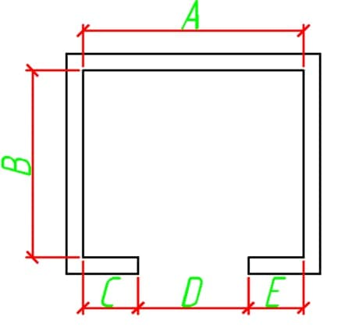 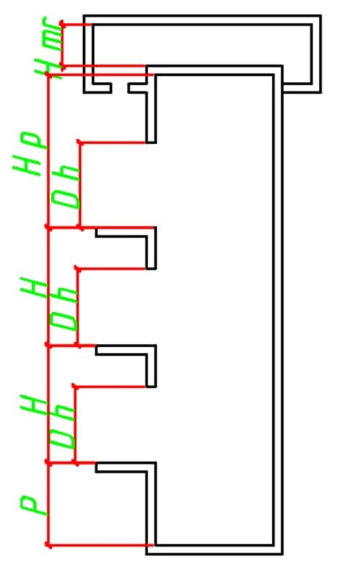 |  |  |  | olcham
 |  |  | A | 12
 |  |  | B | 25
 |  |  | C | 36
 |  |  | D | 15
 |  |  | E | 13

 |  |  | Nomer | Balandlik(H)
 |  |  | 1 | 123
 |  |  | 2 | 152
 |  |  | 3 | 142
 |  |  | 4 | 123
 |  |  | 5 | 256
 |  |  | 6 | 785
 |  |  | 7 | 452
 |  |  | 8 | 417
 |  |  | 9 | 452
 |  |  | 10 | 364

 |  |  | Qavatlar soni | 10
 |  |  | Eshiklar soni | 125
 |  |  | Priyamka balandligi | 152
 |  |  | Oxirgi etaj balandligi | 235
 |  |  | Eslatma | Juda ham yaxshi holatdagi malumotlar to'plami bo'lyapti juda ham alo

